Arboles
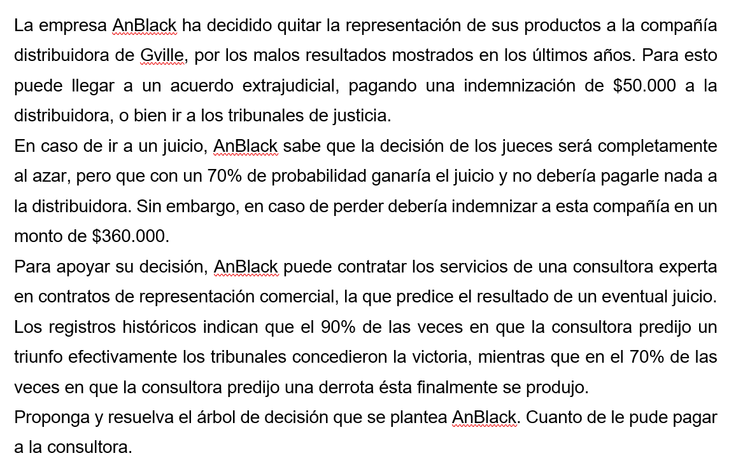

AnBlack
 | Ganar | Perder
Ir a juicio | 70% | 30%
 | 0 | -360000 |  | TreePlan Student License |  |  |  |  |  |  |  | 0.7 |  |  |  | For Education Only
 |  |  |  |  |  |  |  |  |  |  |  | Ganar
 |  |  |  |  |  |  |  |  |  |  |  |  |  |  |  | 0
Consultora | Ganar | Perder |  |  |  |  |  |  | Ir a Jucio |  |  | 0 | 0
Diga Ganar | 90% | 30%
Diga Perder | 10% | 70% |  |  |  |  |  |  | 0 | -108000 |  | 0.3
 |  |  |  |  |  |  |  |  |  |  |  | Perder
 |  |  |  |  |  | Sin consultora |  |  |  |  |  |  |  |  |  | -360000
Consultora | Prob. |  |  |  |  |  |  | 2 |  |  |  | -360000 | -360000
Diga Ganar | 72% |  |  |  |  | 0 | -50000
Diga Perder | 28%
 |  |  |  |  |  |  |  |  | Pagar acuerdo
Prob. A Posteriori | Ganar | Perder |  |  |  |  |  |  |  |  |  |  |  |  |  | -50000
Diga Ganar | 87.5% | 12.5% |  |  |  |  |  |  | -50000 | -50000
Diga Perder | 25.0% | 75.0%
 |  |  |  |  |  |  |  |  |  |  |  |  |  | 87.5%
VEIM= | -50000 | - | -46400 |  |  |  |  |  |  |  |  |  |  | Ganar
 |  |  |  |  |  |  |  |  |  |  |  |  |  |  |  | 0
VEIM= | -3600 |  |  |  |  |  |  |  |  |  |  | Ir a Jucio |  | 0 | 0
 |  |  |  |  | 2
R/ La mejor decisión es contratar a la consultora. Si dice que se gana, se va a juicio, |  |  |  | -46400 |  |  |  |  |  |  |  | 0 | -45000 | 12.5%
Si dice que se pierde, se paga el acuerdo. |  |  |  |  |  |  |  |  | 0.72 |  |  |  |  | Perder
Lo más que se le podría pagar a la consultora es $3,600 |  |  |  |  |  |  |  |  | Dice Ganar |  |  |  |  |  |  | -360000
 |  |  |  |  |  |  |  |  |  |  | 1 |  |  | -360000 | -360000
 |  |  |  |  |  |  |  |  | 0 | -45000

 |  |  |  |  |  |  |  |  |  |  |  | Pagar acuerdo
 |  |  |  |  |  |  |  |  |  |  |  |  |  |  |  | -50000
 |  |  |  |  |  |  |  |  |  |  |  | -50000 | -50000
 |  |  |  |  |  | Con consultora
 |  |  |  |  |  |  |  |  |  |  |  |  |  | 25.0%
 |  |  |  |  |  | 0 | -46400 |  |  |  |  |  |  | Ganar
 |  |  |  |  |  |  |  |  |  |  |  |  |  |  |  | 0
 |  |  |  |  |  |  |  |  |  |  |  | Ir a Jucio |  | 0 | 0

 |  |  |  |  |  |  |  |  |  |  |  | 0 | -270000 | 75.0%
 |  |  |  |  |  |  |  |  | 0.28 |  |  |  |  | Perder
 |  |  |  |  |  |  |  |  | Dice Perder |  |  |  |  |  |  | -360000
 |  |  |  |  |  |  |  |  |  |  | 2 |  |  | -360000 | -360000
 |  |  |  |  |  |  |  |  | 0 | -50000

 |  |  |  |  |  |  |  |  |  |  |  | Pagar acuerdo
 |  |  |  |  |  |  |  |  |  |  |  |  |  |  |  | -50000
 |  |  |  |  |  |  |  |  |  |  |  | -50000 | -50000

 |  |  |  |  |  |  |  |  |  |  |  |  |  |  |  |  |  | ID | Name | Value | Prob | Pred | Kind | NS | S1 | S2 | S3 | S4 | S5 | Row | Col | Mark
 |  |  |  |  |  |  |  |  |  |  |  |  |  |  |  |  | 0 | 0 | TreePlan | 0 | 0 | 0 | D | 2 | 1 | 2 | 0 | 0 | 0 | 19 | 1 | TRUE
 |  |  |  |  |  |  |  |  |  |  |  |  |  |  |  |  | 0 | 1 |  |  | 0 | 0 | D | 2 | 3 | 4 | 0 | 0 | 0 | 8 | 5 | TRUE
 |  |  |  |  |  |  |  |  |  |  |  |  |  |  |  |  | 0 | 2 |  |  | 0 | 0 | E | 2 | 7 | 8 | 0 | 0 | 0 | 30 | 5 | TRUE
 |  |  |  |  |  |  |  |  |  |  |  |  |  |  |  |  | 0 | 3 |  |  | 0 | 1 | E | 2 | 5 | 6 | 0 | 0 | 0 | 4 | 9 | TRUE
 |  |  |  |  |  |  |  |  |  |  |  |  |  |  |  |  | 0 | 4 |  |  | 0 | 1 | T | 0 | 0 | 0 | 0 | 0 | 0 | 12 | 9 | TRUE
 |  |  |  |  |  |  |  |  |  |  |  |  |  |  |  |  | 0 | 5 |  |  |  | 3 | T | 0 | 0 | 0 | 0 | 0 | 0 | 2 | 13 | TRUE
 |  |  |  |  |  |  |  |  |  |  |  |  |  |  |  |  | 0 | 6 |  |  |  | 3 | T | 0 | 0 | 0 | 0 | 0 | 0 | 7 | 13 | TRUE
 |  |  |  |  |  |  |  |  |  |  |  |  |  |  |  |  | 8 | 7 |  |  |  | 2 | D | 2 | 9 | 10 | 0 | 0 | 0 | 23 | 9 | TRUE
 |  |  |  |  |  |  |  |  |  |  |  |  |  |  |  |  | 0 | 8 |  |  |  | 2 | D | 2 | 13 | 14 | 0 | 0 | 0 | 38 | 9 | TRUE
 |  |  |  |  |  |  |  |  |  |  |  |  |  |  |  |  | 13 | 9 |  |  | 0 | 7 | E | 2 | 11 | 12 | 0 | 0 | 0 | 19 | 13 | TRUE
 |  |  |  |  |  |  |  |  |  |  |  |  |  |  |  |  | 14 | 10 |  |  | 0 | 7 | T | 0 | 0 | 0 | 0 | 0 | 0 | 27 | 13 | TRUE
 |  |  |  |  |  |  |  |  |  |  |  |  |  |  |  |  | 15 | 11 |  |  |  | 9 | T | 0 | 0 | 0 | 0 | 0 | 0 | 17 | 17 | TRUE
 |  |  |  |  |  |  |  |  |  |  |  |  |  |  |  |  | 16 | 12 |  |  |  | 9 | T | 0 | 0 | 0 | 0 | 0 | 0 | 22 | 17 | TRUE
 |  |  |  |  |  |  |  |  |  |  |  |  |  |  |  |  |  | 13 |  |  | 0 | 8 | E | 2 | 15 | 16 | 0 | 0 | 0 | 34 | 13 | TRUE
 |  |  |  |  |  |  |  |  |  |  |  |  |  |  |  |  |  | 14 |  |  | 0 | 8 | T | 0 | 0 | 0 | 0 | 0 | 0 | 42 | 13 | TRUE
 |  |  |  |  |  |  |  |  |  |  |  |  |  |  |  |  |  | 15 |  |  |  | 13 | T | 0 | 0 | 0 | 0 | 0 | 0 | 32 | 17 | TRUE
 |  |  |  |  |  |  |  |  |  |  |  |  |  |  |  |  |  | 16 |  |  |  | 13 | T | 0 | 0 | 0 | 0 | 0 | 0 | 37 | 17 | TRUE

Pronósticos
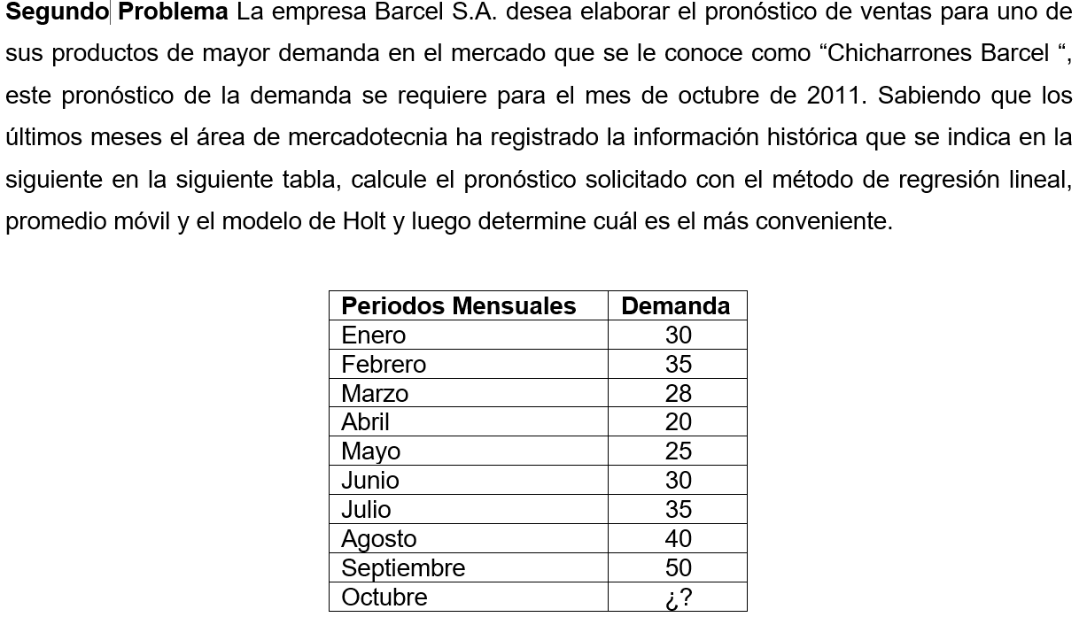

 |  |  |  |  |  |  |  |  |  |  |  |  | a | 1.00
 |  |  |  |  |  |  |  |  |  |  |  |  | b | 0.40
Método Regresión Lineal |  |  |  |  | Método Promedio Móvil (n=2) |  |  |  |  | Método Holt
Periodos Mensuales | Periodo (x) | Demanda (Y) | Ŷ | (Yt-Ŷt)² | Periodos Mensuales | Periodo (x) | Demanda (Y) | Ŷ | (Yt-Ŷt)² | Periodos Mensuales | Periodo (x) | Demanda (Y) | At | Tt | Ŷ | (Yt-Ŷt)²
Enero | 1 | 30 | 24.62 | 28.92 | Enero | 1 | 30 |  |  | Enero | 1 | 30 | 30 | 0
Febrero | 2 | 35 | 26.61 | 70.47 | Febrero | 2 | 35 |  |  | Febrero | 2 | 35 | 35.00 | 1.99 | 30.00 | 25.00
Marzo | 3 | 28 | 28.59 | 0.35 | Marzo | 3 | 28 | 32.50 | 20.25 | Marzo | 3 | 28 | 28.00 | -1.59 | 36.99 | 80.91
Abril | 4 | 20 | 30.57 | 111.77 | Abril | 4 | 20 | 31.50 | 132.25 | Abril | 4 | 20 | 20.00 | -4.15 | 26.41 | 41.04
Mayo | 5 | 25 | 32.56 | 57.09 | Mayo | 5 | 25 | 24.00 | 1.00 | Mayo | 5 | 25 | 25.00 | -0.50 | 15.85 | 83.72
Junio | 6 | 30 | 34.54 | 20.60 | Junio | 6 | 30 | 22.50 | 56.25 | Junio | 6 | 30 | 30.00 | 1.69 | 24.50 | 30.24
Julio | 7 | 35 | 36.52 | 2.32 | Julio | 7 | 35 | 27.50 | 56.25 | Julio | 7 | 35 | 35.00 | 3.01 | 31.69 | 10.92
Agosto | 8 | 40 | 38.51 | 2.23 | Agosto | 8 | 40 | 32.50 | 56.25 | Agosto | 8 | 40 | 40.00 | 3.81 | 38.01 | 3.95
Septiembre | 9 | 50 | 40.49 | 90.46 | Septiembre | 9 | 50 | 37.50 | 156.25 | Septiembre | 9 | 50 | 50.00 | 6.28 | 43.81 | 38.36
Octubre | 10 |  | 42.47 |  | Octubre | 10 |  | 45.00 |  | Octubre | 10 |  |  |  | 56.28

a= | 22.64 |  | EMC= | 42.69 |  |  |  | EMC= | 68.36 |  |  |  |  |  | EMC= | 39.27
b= | 1.98
R²= | 0.38

Inventario
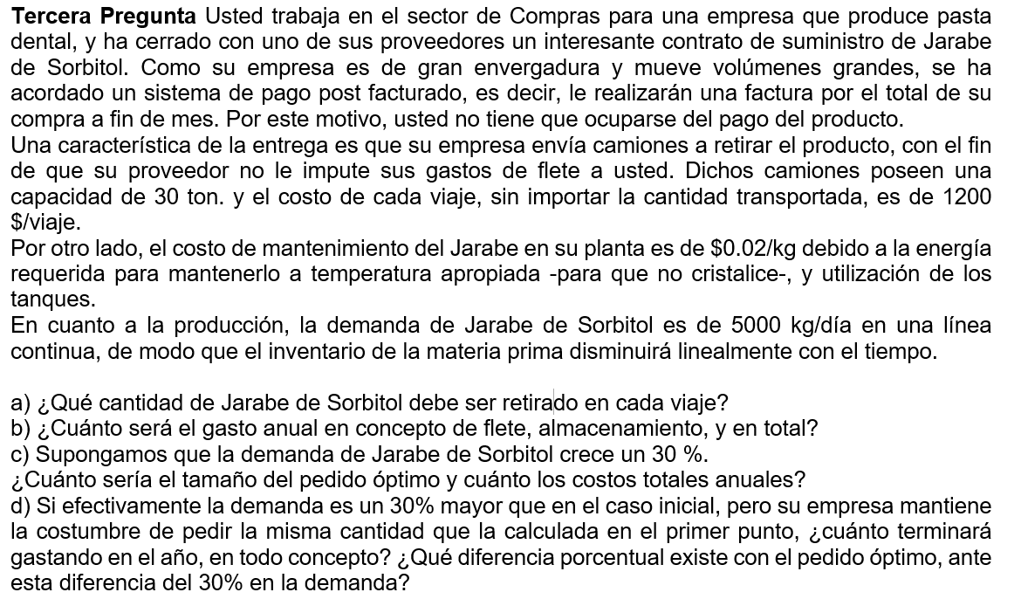
a)
D= | 1,825,000 | kg/año
Co= | 1,200 | $/lote
Ch= | 0.02 | $/und*año

Q= | 467,974 | kg/pedido
b)
Costo Ordenar | 4,680
Costo Almacenar | 4,680
Costo Total | 9,359

c)
D= | 2,372,500
Co= | 1,200
Ch= | 0.02

Q= | 533,573

Costo Ordenar | 5,336
Costo Almacenar | 5,336
Costo Total | 10,671

d)
D= | 2,372,500
Co= | 1,200
Ch= | 0.02

Q= | 467,974

Costo Ordenar | 6,084
Costo Almacenar | 4,680
Costo Total | 10,763

Gasto Adicional | 92

Inventario con SS
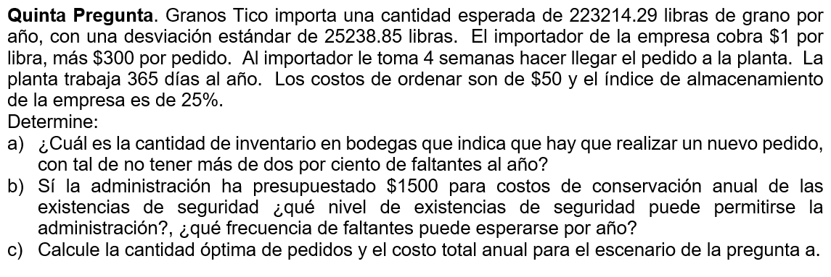
D= | 223214.29 | lb/año
σ= | 25238.85 | lb/año
Cu= | 1 | $/lb
Co= | 350 | $/ord
Ia= | 25%
Ch= | 0.25 | $/und*año
Nivel de Servicio | 98%
Tiempo de entreda(L) | 4 semanas
a)
Z= | 2.05
σL= | 1936.13
SS= Z*σL= | 3976.3 | lb
PRO=D*L + SS = | 21099.6 | lb

b)
Costo SS | 994.1 | $/año
Nivel de inventario para $5500 | 6000 | lb
Despejado Z= | 3.10
Nivel de servicio | 99.9% | Un faltante en 1000 (1/1000)

c)
Q= | 25000 | lb

Costo de Ordenar | 3125 | $/año
Costo de Almacenamiento | 4119 | $/año
Costo Total | 7244 | $/año

